关系图
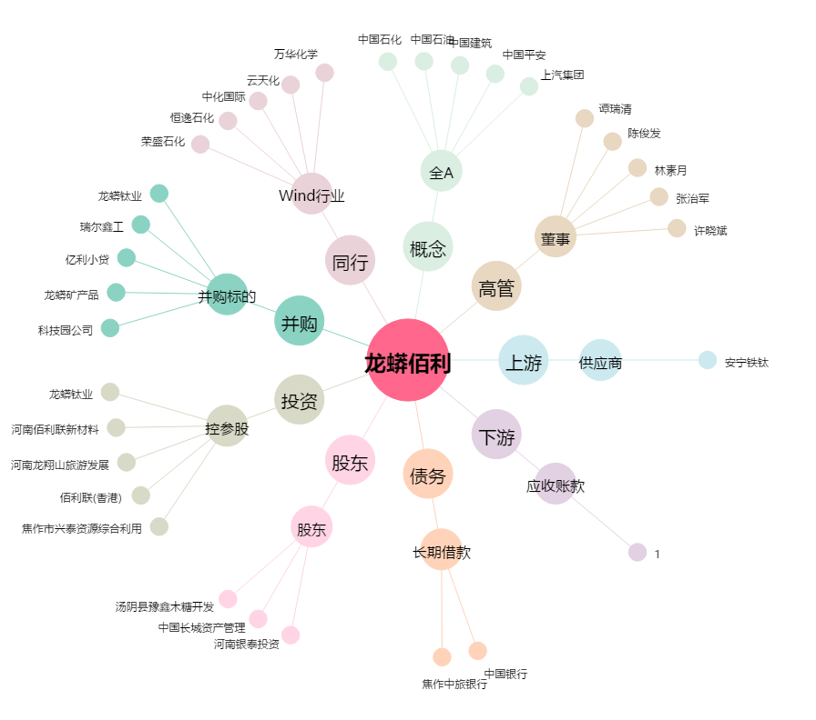
龙蟒佰利[002601.SZ] - 关系概览图

